Synthèse à copier dans l'outil
Matériel Matériel Prestations intellectuelles Communication
PLAN DE FINANCEMENT DU PROJET | Montant présenté HT |  | Veuillez saisir les champs sous fond jaune
Matériel | - € |  |  |  | entreprises de travaux agricoles
Matériel | - € |  |  |  | entreprises de travaux forestiers et/ou sylvicoles
Données à saisir dans l'écran Plan de financement prévisionnel Colonne DEPENSES
Prestations intellectuelles | - €
Communication | - €
TOTAL DEPENSES PRESENTEES | - €
TOTAL DES DEPENSES PRESENTABLES après plafonnement | Veuillez remplir ci-dessous la catégorie majoritaire de votre entreprise | Application du plafond de dépenses au regard des autres aides reçues pour un autre projet sur ce dispositif pour la programmation PSN 2023-2027
A quelle catégorie majoritaire de prestation de service se rattache votre activité ?
Si vous avez obtenu des aides au titre des minimis entreprise depuis les 3 dernières années, indiquez le montant total d'aides octroyées |  | Exemples : Aide des minimis octroyées dans le cas du Plan de relance Industrie du futur, ….ou dispositifs PSN IVB ou ETA ETS ETF du PSN 23-27 (plafond d'aide des minimis 300k€)
Seuil de l'assiette éligible | 10,000.00 €
Taux d'aide prévu | 30%
Si vous avez reçu une autre aide sur ce dispositif pour la programmation PSN 2023-2027: combien de dossiers déjà déposés?
Si vous avez reçu une autre aide pour un autre projet sur ce dispositif pour la programmation PSN 2023-2027: montant total des dépenses eligibles déjà aidées (en € HT)
Plafond max des dépenses éligibles sur la durée sur la programmation PSN 2023-2027 | - €
Données à saisir dans Financement prévu
FINANCEMENT PREVU (Région + FEADER) | #VALUE! |  |  | 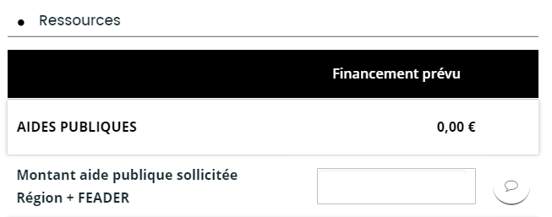
Montant Région | - €
Montant FEADER | - €
Taux d'aide publique calculé plafonné | 0.00% | (Le taux d'aide calculé prend en compte l'éventuel plafonnement lié aux aides de minimis ou aux autres aides reçues sur ce dispositif dans le cadre du PSN)

